令和6年度競技者登録申請書（様式Ⅰ）
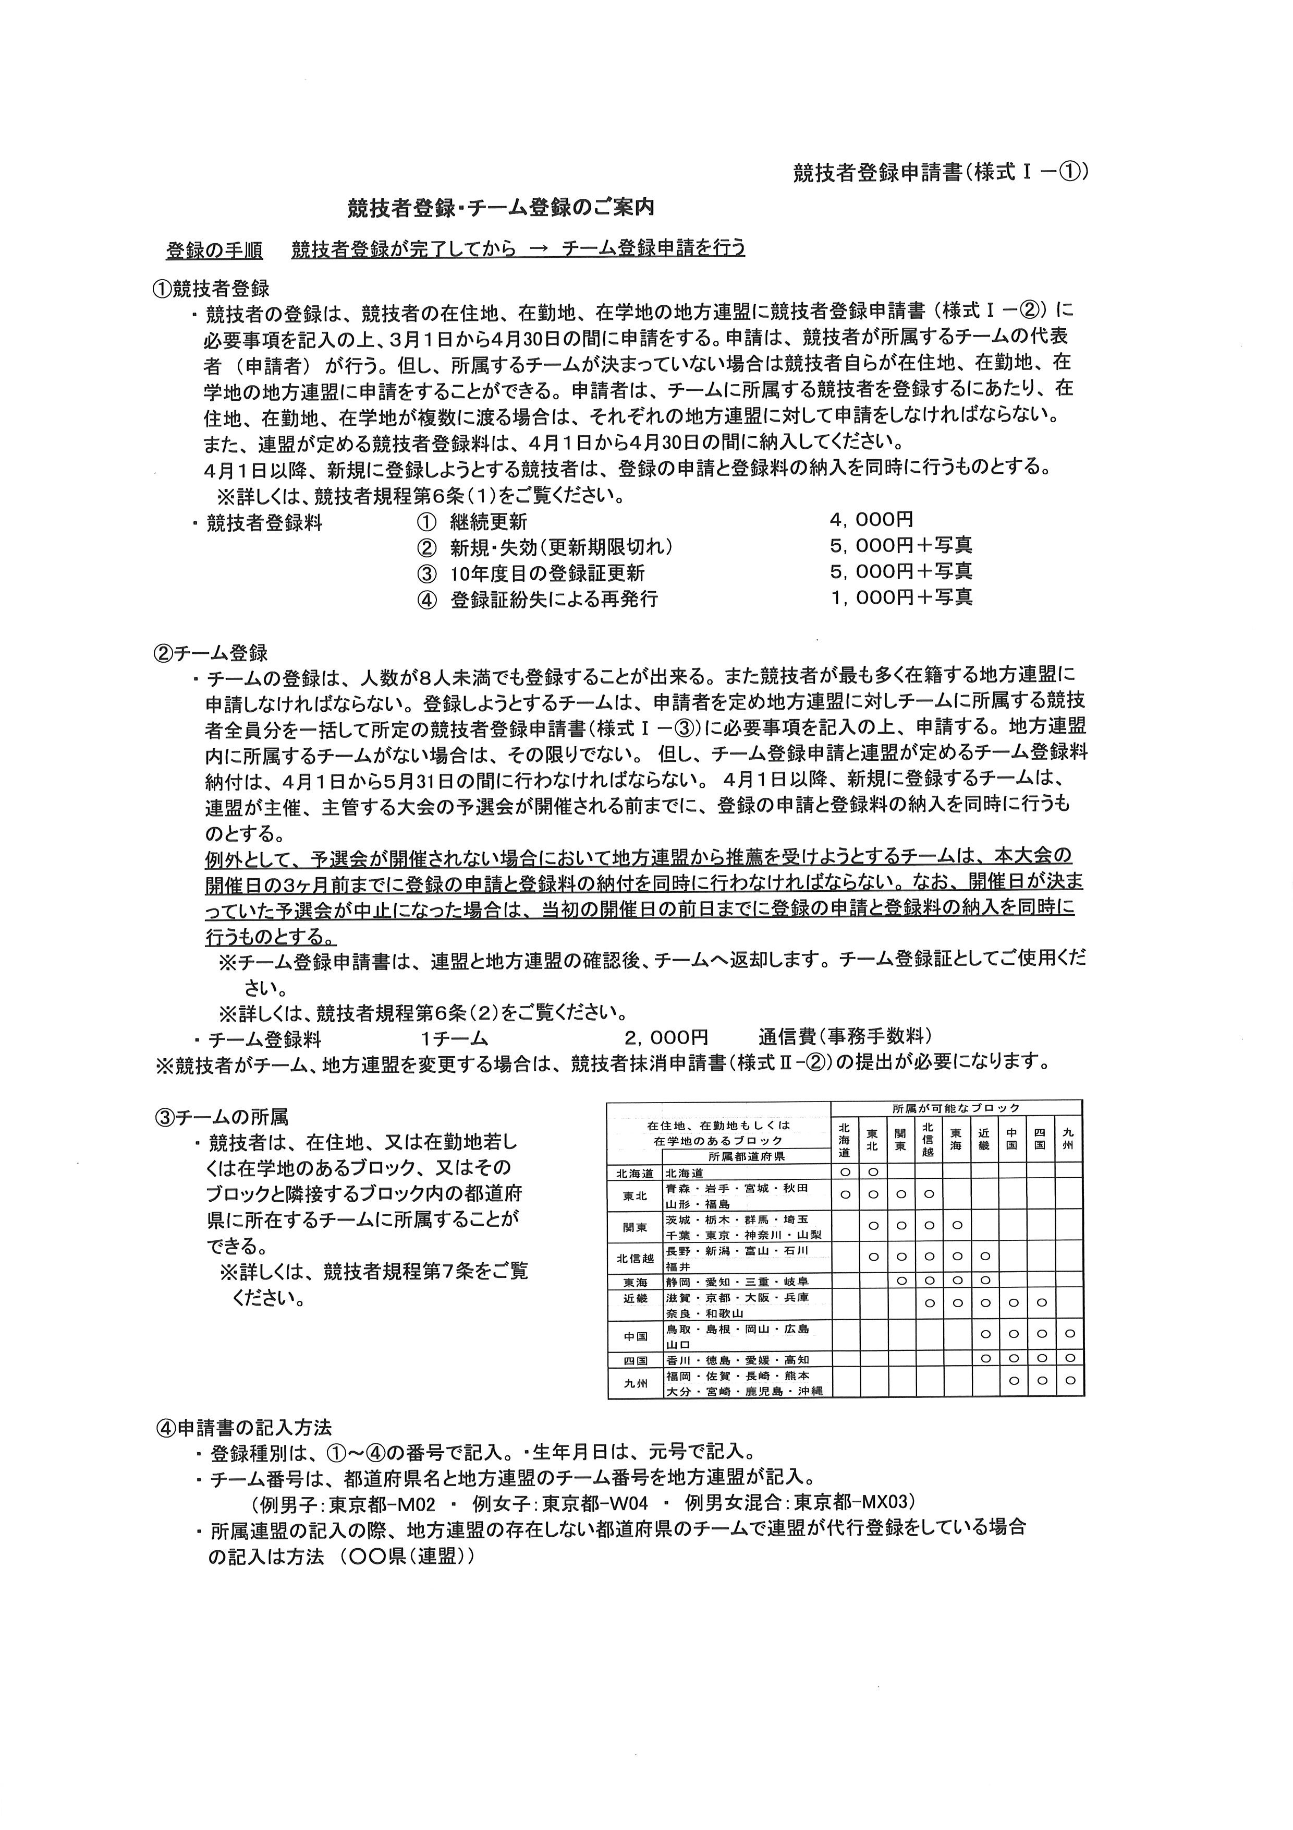

(公社) 日本綱引連盟提出用 |  |  |  |  |  | 競技者登録申請書（様式Ⅰ－②）
競技者登録申請書 |  |  |  |  |  | 申請日 | 令和 |  | 年 | 月 |  | 日
令和 6 年度 （公社）日本綱引連盟競技者登録用紙
所属 |  |  |  |  | 登録種別 （登録料） | ①継続更新 |  |  |  | 4,000円
 |  |  |  | 都道 |  | ②新規・失効（更新期限切れ） |  |  |  | 5,000円＋写真
 |  |  |  | 府県 |  | ③10年度目の登録証更新 |  |  |  | 5,000円＋写真
 |  |  |  |  |  | ④登録証紛失による再発行 |  |  |  | 1,000円＋写真
申請者 |  | 責任者名（チーム名）
 |  | 責任者住所 | 〒
 |  | 責任者電話
※異なる都道府県（在住、在勤・在学地）の競技者を、同一用紙に記入することはできない。
 | 登録種別 | 競技者番号 | 氏 名 | 性別 | 生年月日 （元号） | 現 住 所
01
02
03
04
05
06
07
08
09
10
11
12
13
14
15
16
17
18
19
20
地方連盟確認印 |  |  |  |  | 日本綱引連盟確認印
 |  |  |  | 印 |  |  |  |  |  |  | 印
※確認後、副本（複写）を連盟➡地方連盟➡申請者に返却
(公社) 日本綱引連盟提出用 |  |  |  |  |  | 競技者登録申請書（様式Ⅰ－③）
チーム登録申請書（チーム登録証） |  |  |  |  |  | 申請日 | 令和 |  | 年 | 月 |  | 日
令和 6 年度 （公社）日本綱引連盟チーム登録用紙
チーム 登録番号 |  |  |  |  | チーム登録料 |  | ２，０００円
 |  |  |  |  | フ リ ガ ナ
所属 |  |  |  | 都道 | チーム名
 |  |  |  | 府県
種別 |  | 男 子 | 責任者名
 |  | 女 子 | 責任者住所 | 〒
 |  | 男女混合 | 責任者電話
※複数の連盟にまたがる場合は、最も多い地方連盟から順に記入すること。
 | 所属連盟 | 競技者番号 |  | 氏 名 |  |  | 性別 | 生年月日（元号）
01
02
03
04
05
06
07
08
09
10
11
12
13
14
15
16
17
18
19
20
地方連盟確認印 |  |  |  |  | 日本綱引連盟確認印
 |  |  |  | 印 |  |  |  |  |  |  | 印
※確認後、副本（複写）を連盟➡地方連盟➡申請者に返却

